Solicitud gráfica
 | Área: | Matemáticas |  |  | Fecha:
 | Grado: | 8 |  |  | 2015-12-07
 | Título del tema: | La solución de inecuaciones lineales con una incógnita |  |  | ¿Cuaderno de estudio o recurso? | Recurso
 | Editor: | Josué Malagón |  |  | Motor del recurso | F6

 | Código guión o recurso: | MA_08_06_REC180 | ← Para determinar este código, visite la hoja de Ayuda
 |  |  |  |  | ESPECIFICACIÓN DE ARCHIVOS A ENTREGAR
Núm. | Archivo Shutterstock o ruta en web | Imagen para: | Tipo | Ubicación de la imagen en el recurso F6 | Nombre imagen SMALL | Tamaño imagen SMALL | Nombre imagen ZOOM | Tamaño imagen ZOOM | Descripción | Observaciones
IMG01 | Ver observaciones | Recurso F6 | Ilustración | Inicio | MA_08_06_REC180_IMG01.jpg | 350 x 230 px |  |  | 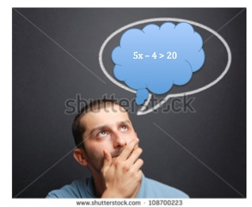 Escribir en el globo la inecuación: 5x - 4 > 20, la x va en minúscula y cursiva, el menos debe ser un signo más largo que el guión del teclado
IMG02 | Ver observaciones | Recurso F6 | Ilustración | Inicio | MA_08_06_REC180_IMG02.jpg | 350 x 230 px |  |  | Construir una imagen similar a la que se indica, la x debe ir en cursiva y minúscula, el menos debe ser un poco más largo que el guión del teclado | 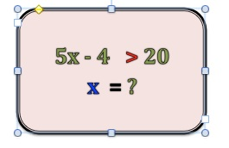
IMG03 | Ver observaciones | Recurso F6 | Ilustración | Inicio | MA_08_06_REC180_IMG03.jpg | 350 x 230 px |  |  | Construir una imagen similar a la que se indica, la x debe ir en cursiva y minúscula, el menos debe ser un poco más largo que el guión del teclado | 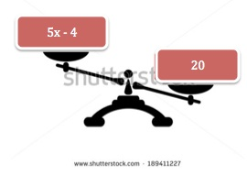
IMG04 | Ver observaciones | Recurso F6 | Ilustración | Contenido | MA_08_06_REC180_IMG04n.jpg | 320 x 480 px | MA_08_06_REC180_IMG04a.jpg | 800 x 458 px | La tabla se envía en archivo Word adjunto, por favor los símbolos > y > dejarlos en color rojo (si es posible).
IMG05 | Ver observaciones | Recurso F6 | Ilustración | Contenido | MA_08_06_REC180_IMG05n.jpg | 320 x 480 px | MA_08_06_REC180_IMG05a.jpg | 800 x 458 px | Construir una imagen similar a la que se indica. | 
IMG06 | Ver observaciones | Recurso F6 | Ilustración | Contenido | MA_08_06_REC180_IMG06n.jpg | 320 x 480 px | MA_08_06_REC180_IMG06a.jpg | 800 x 458 px | Construir un esquema similar al de las observaciones, se marca solo -7 pero la idea es que se marquen otros números del -5 al -9 puede ser una opción
IMG07 | Ver observaciones | Recurso F6 | Ilustración | Contenido | MA_08_06_REC180_IMG07n.jpg | 320 x 480 px | MA_08_06_REC180_IMG07a.jpg | 800 x 458 px | Construir esquema similar al que se presenta, tener cuidado con los puntos que tienen relleno y los que no | 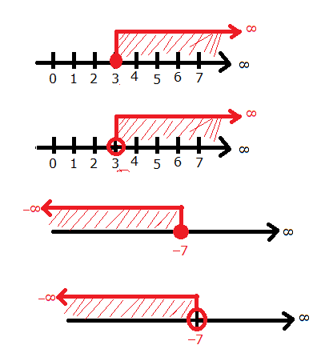
IMG08 | Ver observaciones | Recurso F6 | Ilustración | Contenido | MA_08_06_REC180_IMG08n.jpg | 320 x 480 px | MA_08_06_REC180_IMG08a.jpg | 800 x 458 px | Construir un esquema similar al de las observaciones. | 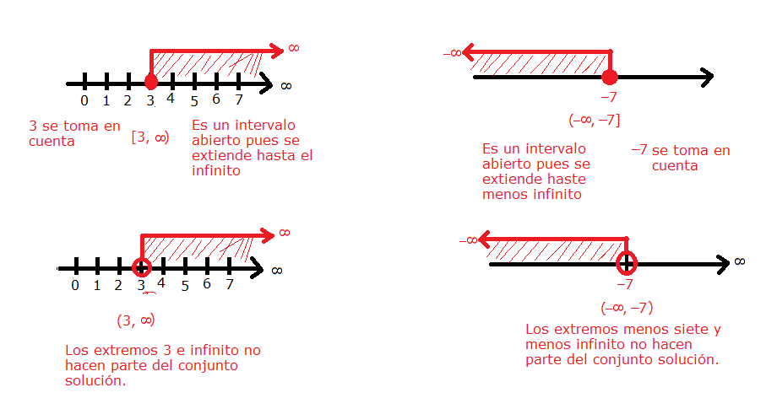
IMG09 | Ver observaciones | Recurso F6 | Ilustración | Contenido | MA_08_06_REC180_IMG09n.jpg | 320 x 480 px | MA_08_06_REC180_IMG09a.jpg | 800 x 458 px | Esquema similar al de observaciones | 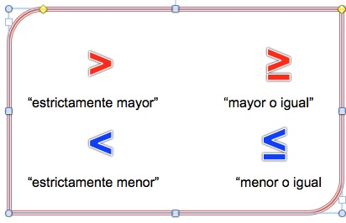
IMG10 | Ver observaciones | Recurso F6 | Ilustración | Contenido | MA_08_06_REC180_IMG10n.jpg | 320 x 480 px | MA_08_06_REC180_IMG10a.jpg | 800 x 458 px | Esquema similar al de observaciones | 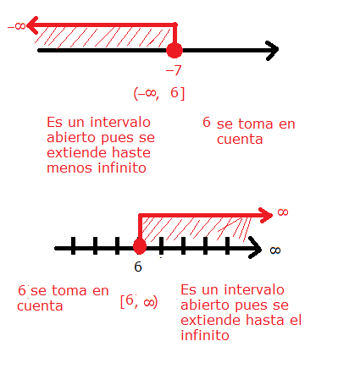
IMG11 | Ver observaciones | Recurso F6 | Ilustración | Contenido | MA_08_06_REC180_IMG11n.jpg | 320 x 480 px | MA_08_06_REC180_IMG11a.jpg | 800 x 458 px | Esquema similar al de observaciones | 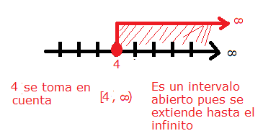
IMG12 | Ver observaciones | Recurso F6 | Ilustración | Contenido | MA_08_06_REC180_IMG12n.jpg | 320 x 480 px | MA_08_06_REC180_IMG12a.jpg | 800 x 458 px | Esquema similar al de observaciones | 